Solicitud de vale
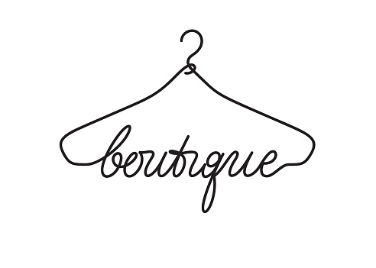

Apellido | Nombre | Cliente nuevo | Telefono | Correo | Articulo | Color | Descripción | Status | Notes
Salcedo | Ramon | Sí | 5725885168 | rubegito@hotmail.com | Playera | Verde | XL 23 | Completado
Jurado | Marcela | Sí | 3060038922 | rubegito@hotmail.com | Camisa | Rojo | L 40 | Completado
Carretero | Isabella | No | 1234567890 | rubegito@hotmail.com | Sueter | Azul | M 2 | Completado
Grande | Anabel | Sí | 745454265 | rubegito@hotmail.com | Pantalon | Negro | XL 23 | Incompleto | Telefono incorrecto
Velasco | Javier | No | 789423541 | rubegito@hotmail.com | Short | Amarillo | L 40 | Incompleto | Telefono incorrecto
Portela | Maria | No | 4120226687 | rubegito@hotmail.com | Blusa |  | M 2 | Incompleto | Articulo faltante
Buendía | Octavio | Sí | 9876543210 | rubegito@hotmail.com | Zapatos | Blanco | XL 23 | Incompleto | Articulo faltante
Aguilar | Otilia | Sí | 1234568790 | rubegito@hotmail.com | Playera | Verde | L 40 | Completado
Lopez | Serafina | No | 5566887452 | rubegito@hotmail.com | Sueter | Verde | CH 2 | Completado
Planas | Marisa | Sí | 8888999910 | rubegito@hotmail.com | Pantalon | Negro | XL 23 | Completado
Cabezas | Jacobo | No | 5554379852 | rubegito@hotmail.com | Pantalon |  | L 40 | Completado
Arreola | Nayra | No | 4698745315 | rubegito@hotmail.com | Vestido |  | M 2 | Incompleto | Articulo faltante

